1 strato terreno
 |  |  | Calcul Pieux en béton armée 0,45x0,45 m |  |  |  |  |  |  |  |  |  |  |  | type de sol | ϕ |  | type de sol | ϕ
 |  |  |  |  |  |  |  |  |  |  |  |  |  | argile dans l'eau |  | 20°÷25° | limon compacte |  | 25°÷30°
 |  |  |  |  |  |  |  |  |  |  |  |  |  | argile sec compacte |  | 50° | limon meuble |  | 20°÷22°
 | Qmax | Charge max permis sur le pieu |  |  |  |  |  |  |  |  |  |  |  | argile sec sablonneuse |  | 30°÷45° | marne grasse |  | 16°÷22°
 | Qlim | Charge limite sur le pieu |  |  |  |  |  |  |  |  |  |  |  | argile humide |  | 15°÷25° | marne sablonneuse |  | 22°÷29°
 | WP | Poids du pieu |  |  |  |  |  |  |  |  |  |  |  | gravier compacte |  | 35°÷37° | pierres |  | 40°÷45°
 | Ra | Pousse résistante latérale global des terres sur le pieu |  |  |  |  |  |  |  |  |  |  |  | gravier moyen |  | 40°÷55° | sable compacte |  | 35°÷45°
 | Rb | Pousse résistence des terres à l'estremité inferiéure du pieu |  |  |  |  |  |  |  |  |  |  |  | gravier sabblonneuse |  | 35°÷50° | sable meuble |  | 28°÷34°
 |  |  |  |  |  |  |  |  |  |  |  |  |  | gravier meuble |  | 34°÷35° | sable humide |  | 40°
 |  |  | QLIM + WP < Ra + Rb |  |  |  |  |  |  |  |  |  |  | gravier humide |  | 25° | terre vegetal humide |  | 35°

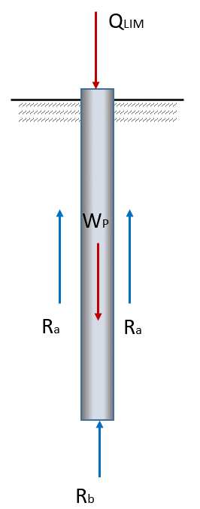
 |  |  |  |  | Formule de Dörr (2)
 |  | Qlim=[ɣ*1/4*π*D2*hx*tg2(45°+ϕ/2)]+[ɣ*tgϕ1*π*D*hx*(Δ+hx/2)*(1+tg2ϕ)] |  |  |  |  |  |  |  |  |  |  |  |  | type de sol | ɣ | f
 |  |  |  |  |  |  |  |  |  |  |  |  |  |  |  | ps (kN/m3) | coeff. Dörr
 |  |  |  | SVP remplir les fenêtres jaunes |  |  |  |  |  |  |  |  |  | limon |  | 17 | 0,10
 |  |  |  |  |  |  |  |  |  |  |  |  |  | terre végétale sèche |  | 17 | 0,15
 |  |  | sol |  | epesséur | ϕ | ɣ | f |  |  |  |  |  | argile sablonneuse sèche |  | 18 | 0,3÷0,4
 |  |  |  |  |  |  |  |  |  |  |  |  |  | argile sablonneuse humide |  | 19 | 0,2÷0,3
 |  | couche 1 | Sable argileux |  | 9.00 | 40 | 19 | 0.25 |  |  |  |  |  | sable sec |  | 17 | 0,5÷0,6
 |  | couche 2 | Argile gravelo-sableuse |  | 1.00 | 35 | 19 | 0.25 |  |  |  |  |  | argile compacte sèche |  | 17 | 0,3÷0,4
 |  | couche 3 | Argile sableuse |  | 19.00 | 30 | 19 | 0.25 |  |  |  |  |  | gravier |  | 18 | 0,6÷0,7
 |  | couche 4
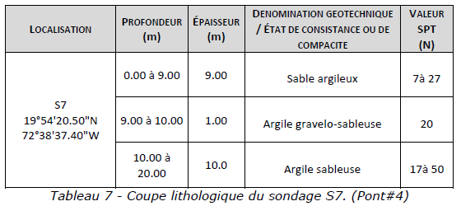
 |  | couche 5
 |  | couche 6
 |  | couche 7
 |  | couche 8
 |  | couche 9
 |  | couche 10
 |  |  |  |  |  | 33 | 19 | 0.25

 |  | section du pieu: (remplir une seule ligne) |  |  |  |  | coupe |  | périmètre
D |  |  |  |  | si circolaire entrer le diamètre en m | 0.00 | 0.00 | m2 | 0.00 | m
L |  |  |  |  | si carrée entrer le côté en m | 0.45 | 0.20 | m2 | 1.80 | m
ω |  |  |  |  | generique: entrer section en m2 - périmètre en m | 0.00 | 0.00 | m2 | 0.00 | m
 |  |  |  |  |  |  | 0.20 | m2 | 1.80 | m

 | h | 17.50 | m | profondeur totale du pieu en dessous de la terre
 | Δ | 0.00 | m | différence de hauteur entre plan de campagne et surface superieure de la couche "X"
 | ω | 0.20 | m2 | coupe du pieu
 | p | 1.80 | m | périmètre de la coupe du micropieu (D*π)
 | ɣ | 19.00 | kN/m3 | poids spécifique de la terre
 | ϕ | 33.28 | ° | angule de frottement intérieure
 | ϕ1 | 35 | ° | angule de frottement terre-pieu
 | f | 0.25 |  | coefficient de friction intérieure
 | Psb | 25.00 | kN/m3 | poids spécifique du material du pieu (25 béton - 78 acier)
 | Wp | 88.59 | kN | poids du pieu

 | Ra | 187309.40117 | kg --> | 1873.09 | kN | résistance latérale |  |  | 89.02%
 | Rb | 23103.733937 | kg --> | 231.04 | kN | résistance à la pointe du pieu |  |  | 10.98%
 | Qlim | 210413.13511 | kg --> | 2104.13 | kN | charge vertical limite du pieu |  |  | ---> | 210.41 | tonn

 |  | cx securité = | 2 | ---> | Qmax = (Qlim - Wp)/cx secur. = |  |  | 1007.77 | kN | ---> | 100.78 | tonn | <--- charge possible
 |  |  |  |  |  |  |  |  |  |  |  |  | sur chaque pieu
 | sollicitation du béton :
 | σb | = | Qfunc/ω | = | 1007.77 | / | 0.20 | = | 4976.64 | kN/m2 | ----> | 49.77 | kg/cm2

 | Charge pour pieu incliné |  |  | 71.56 | ° ---> | 1007.77 | x | sen(α) | = | 956.02533053 | kN ----> | 95.60 | tonn

 |  | Note:
 |  | - il est possible négliger le terme Rb si le sol en le fond n'est pas porteur
 |  | - on peut trouver les coefficients "ϕ", "f" e "ɣ" par les tableaux annexés

